Chamados - Cortesia
Nome Completo do Cliente | CPF do Cliente | Data do Contato | N° do Pedido | Qual o percurso do atleta no momento da inscrição? | É PCD? | Motivo do Contato1 | Qual o novo percurso desejado? | Qual o tamanho da camisa no momento da inscrição? | Qual o tamanho da camisa desejado? | Motivo do Contato | Comentários Extras | Coluna1 | Coluna2
Nayra Alves da Silva | 3789252298 | 2026-04-28 | 900000008111193 |  | Não | Troca de Camisa |  | P | M |  |  | Pedido original: Camisa P; 5KM - Colaborador. Corrida Manaus |  | Foi definido no dia 04/05/2026 que esses casos iríamos atender para não gerar frustação no cliente. As camisas e percursos para esses clientes serão da Cortesia.
MARIA INES LIMA DA SILVA | 27496759287 | 2026-04-28 | 900000006900203 |  | Não | Outro |  |  |  | Blusa tamanho M Percurso 5km |  | Pedido original: Camisa P; 10KM - Corrida Manaus
LARISSA DOS SANTOS ALMEIDA ALVES | 2993757229 | 2026-04-28 | 900000008113393 |  | Não | Outro |  |  |  | Cliente não é PCD (escolheu PCD na inscrição), e gostaria de trocar categoria para público geral. whatsapp:+559291964130 | Cliente cancelou o pedido
KAROLINE DO NASCIMENTO ROQUE | 944996248 | 2026-04-29 | 900000008116875 |  | Não | Troca de Camisa |  | G | PP |  |  | Pedido Original: Camisa G; 5KM - Corrida Manaus
SAMEA REGINA CORREA MESQUITA | 2993757229 | 2026-04-29 | 900000008117227 |  | Não | Troca de Camisa |  | G | P |  | Cliente e contato solicita a troca do tamanho da sua camisa de G para P | Pedido Original: Camisa G; 5KM - Corrida Manaus
ELEN ADRIANA MOUSINHO LEMOS | 1345726295 | 2026-04-30 | 900000008115667 |  | Não | Troca de Camisa |  | M | PP |  |  | Pedido original: Camisa M; 5KM - Colaborador. Corrida Manaus
GEOVANA DA SILVA MATOS | 2270310241 | 2026-04-30 | 9.0000000081E+15 | 10km | Não | Troca de Percurso | 5 km |  |  |  |  | Pedido não encontrado
CARLOS DANIEL DE ALMEIDA PINTO | 3295650284 | 2026-04-30 | 90000008111035 | 10km | Não | Troca de Percurso | 5 km |  |  |  |  | Pedido não encontrado
HAROLDO JORGE DE SOUZA PANTOJA | 60088737268 | 2026-04-30 | 900000008123033 |  | Não | Troca de Camisa |  | M | GG |  | Cliente informa que no ato da inscrição, selecionou a opção GG e finalizou com a opção m. | Pedido Original: Camisa M; 5KM - Geral. Corrida Manaus
RIBAMAR MACEDO DA SILVA | 61454478268 | 2026-04-30 | 900000006826764 |  | Não | Troca de Camisa |  | M | G |  | Vários clientes relatando que antes de finalizar a compra, já finaliza a inscrição com o tamanho da camisa errada. | Pedido Original: Camisa M; 10KM - Geral. Corrida Manaus
DAVI GOMES MATOS | 70540878286 | 2026-04-29 | 900000008116859 |  | Não | Troca de Camisa |  | G | P |  |  | Pedido Original: Camisa G; 5KM - Geral. Corrida Manaus
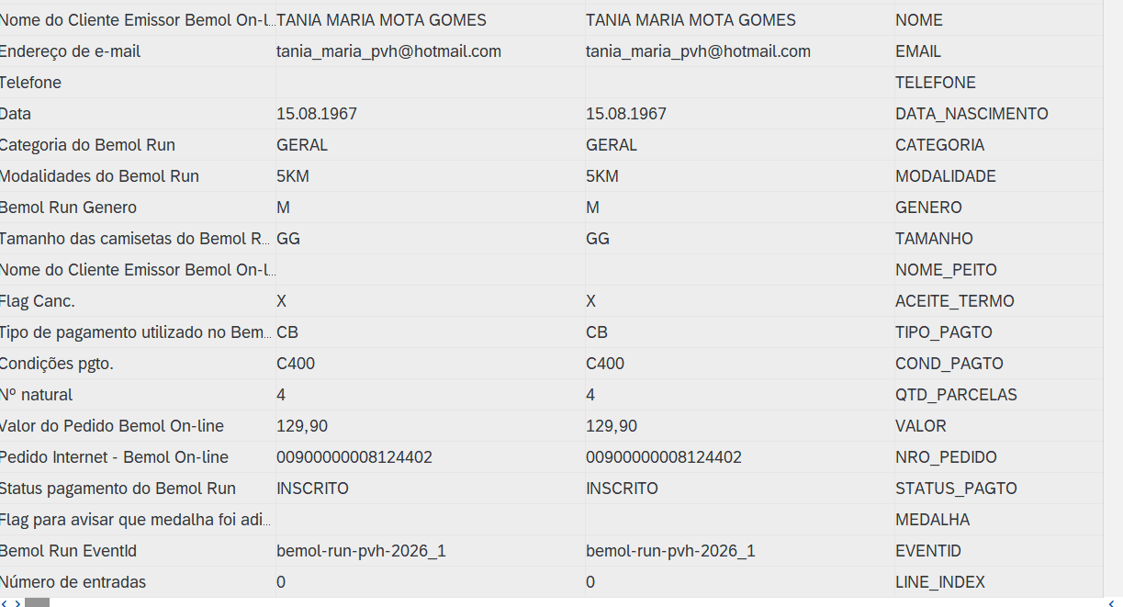
ALOM AIUDE DOS SANTOS | 75848449287 | 2026-05-02 | 900000008116961 |  | Não | Troca de Camisa |  | GG | G |  | Por gentileza realizar a alteração do tamanho da camisa conforme solicitação do cliente. Ctt: 92981649524 | Pedido Original: Camisa GG; 10KM - Geral. Corrida Manaus
HERIBERTO WANDERLEY | 1556524277 | 2026-05-02 | 12558982 |  | Não | Troca de Camisa |  | GG | G |  |  | Pedido não encontrado
CAMILA MIRANDA COSTA | 175728275 | 2026-05-02 | 900000008121883 |  | Não | Troca de Camisa |  | M | GG |  | cliente nao se recorda qual tamanho escolheu, mas deseja que seja a GG | Pedido Original: Camisa GG; 10KM - Geral. Corrida Manaus
KATHELLEN OLIVEIRA DA SILVA | 5850699210 | 2026-05-02 | 900000008114677 |  | Não | Troca de Camisa |  | M | P |  | Cliente optou por solicitar o Tamanho da Camisa M pois não havia disponibilidade Tamanho P / Por gentileza verificar a disponibilidade do tamanho desejado pela cliente. | Pedido Original: Camisa M; 5KM- Geral. Corrida Manaus
TANIA MARIA MOTA GOMES | 27245268215 | 2026-04-30 | 900000008124402 | 5km | Não | Troca de Percurso | 10 km |  |  |  |  | Pedido Original: Camisa GG, 5KM - Geral; Corrida Porto Velho | Está como M
MAXLENE RODRIGUES ATAIDE | 85875210206 | 2026-05-04 | 900000008112796 | 10km | Não | Troca de Percurso | 5 km |  |  |  |  | Pedido Original: Camisa PP, 10KM - Geral; Corrida Porto Velho
LAILSON PEREIRA B DIOGENES | 94589046253 | 2026-05-04 | 900000008110624 | 10km | Não | Troca de Percurso | 5 km |  |  |  |  | Pedido Original: Camisa G, 10KM - Geral; Corrida Porto Velho
EMMANUELLE DA SILVA DUARTE | 78789451287 | 2026-05-04 | 900000008110654 | 5km | Não | Troca de Percurso | 10 km |  |  |  | Cliente nos acionou informando que selecionou equivocadamente o percurso de 5km, no entanto, seria de 10km. TEL.: 92994303827 | Pedido Original: Camisa PP, 5KM - Geral; Corrida Manaus
DIEGO LEMOS DA SILVA | 6096734243 | 2026-04-29 | 900000008110980 | 5km | Não | Troca de Camisa | 5km | G | M |  |  | Pedido Original: Camisa G, 5KM - Geral; Corrida Manaus

